Fotos
Por favor pegue sus fotos en los recuadros abajo.
Please paste your pictures in the boxes below
Los Comentarios son opcionales, pero muy recomendables.
Comments are optional but highly recommended

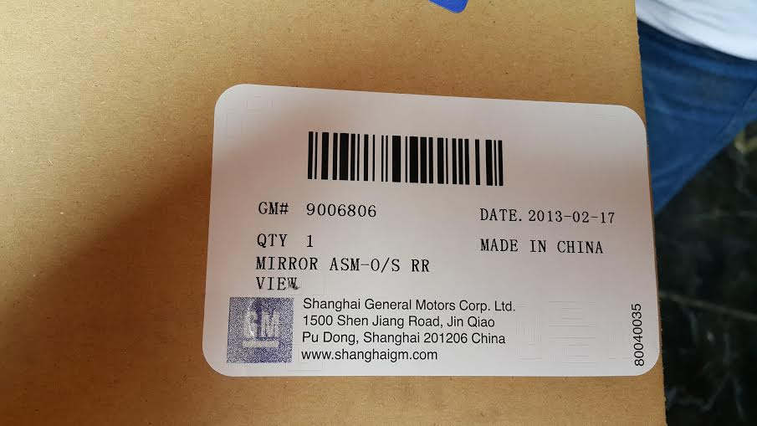 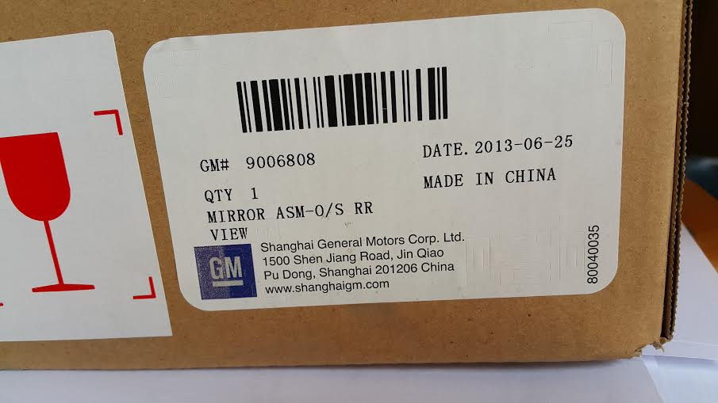 | Foto 02 Picture 02

Comentarios: | Comentarios:
Comments: | Comments:

